Лист1
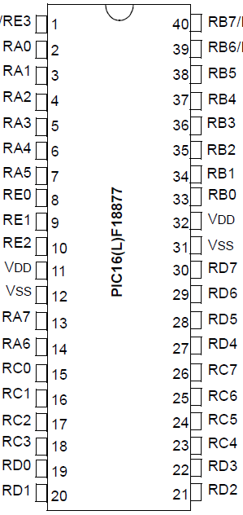
 |  | ... ... Buzzer B2 Led … ... INT0 B1
 | Analog
tempsensor, A1

 | LCD Rs LCD En

 |  | LCD D4 - D7

RTC |  |  | RTC
 | LCD | LCD

